Voorpagina
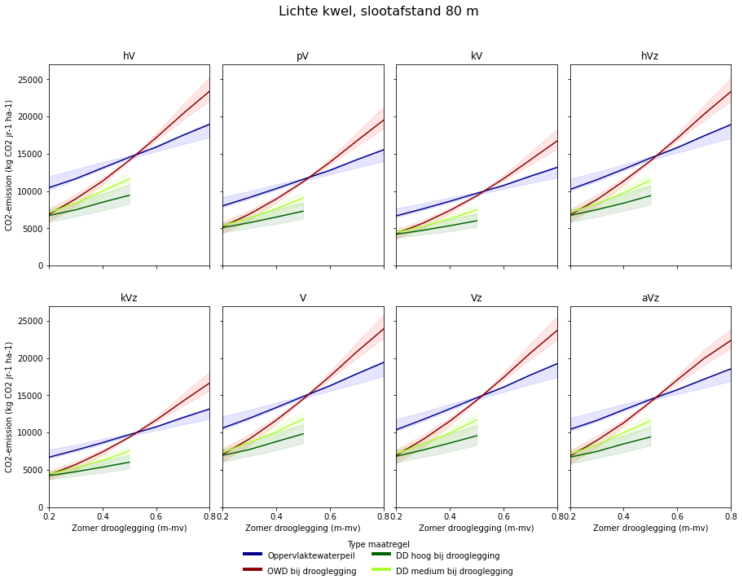
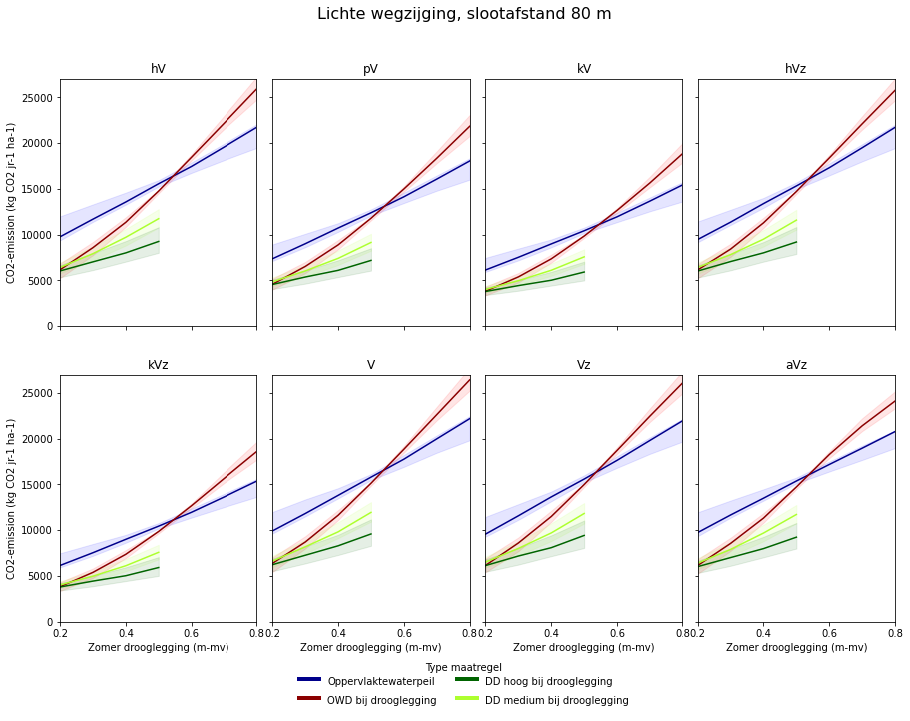
Rekentool Overijssel (vul alleen de gele cellen in) |  |  |  |  |  |  |  | CO2-uitstoot (tCO2 jr-1 ha-1)
 | Archetype | Slootafstand (m) | Kwelsituatie | Maatregel* | Drukdrainage scenario | Zomer drooglegging (m-mv) | Winterpeil | Mediaan | Min** | Max**
Referentiesituatie | hV | 60 | lichte kwel | ref | hoog_peil | 0.5 | is gelijk aan zomerpeil | 13.8 | 13.7 | 14.2
Nieuwe situatie | hV | 60 | lichte kwel | ref | hoog_peil | 0.5 | is gelijk aan zomerpeil | 13.8 | 13.7 | 14.2
Reductie (%) |  |  |  |  |  |  |  | 0%
*voor de maatregel drukdrainage (dd) zijn alleen droogleggingssituaties tot 0,5 m-mv doorgerekend.
**de getoonde onzekerheid (min-max) representeert enkel de onzekerheid in de grondwaterstand, de daadwerkelijke onzekerheid is nog groter.

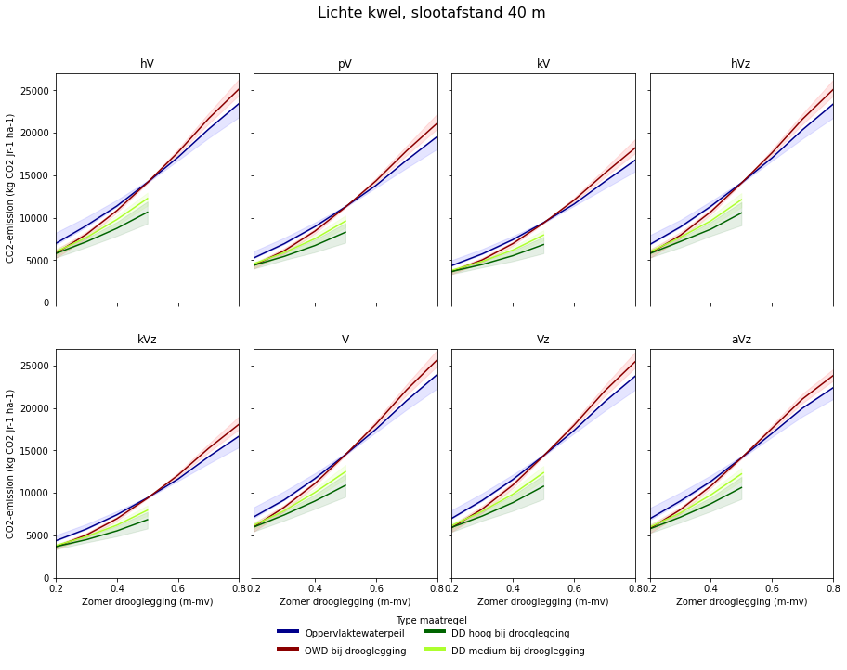
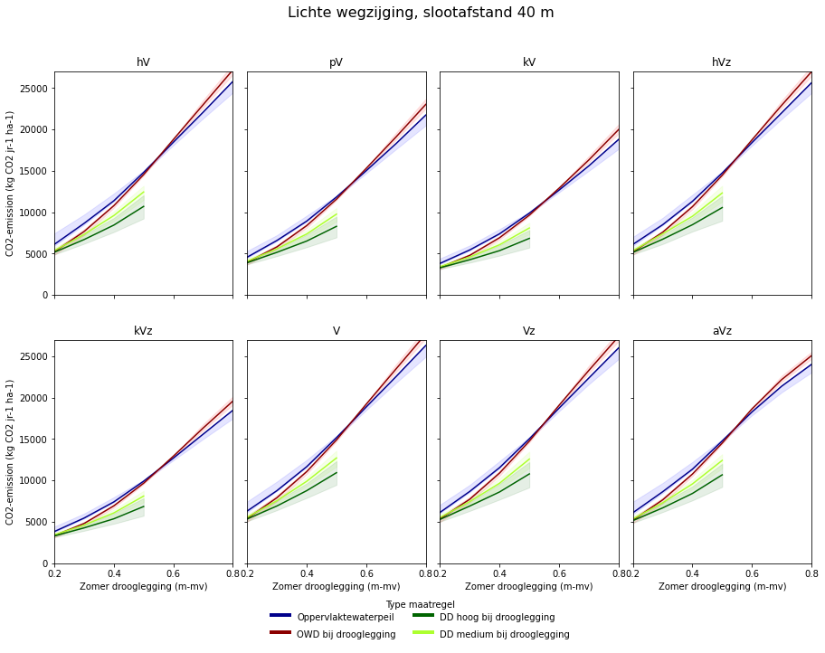
Voorbeeld uitwerking CO2-uitstoot perceel met slootafstand 40 m in Overijssel |  |  |  |  |  |  |  |  | Afkortingen archetypes
 |  |  |  |  |  |  |  |  | hV | koopveengronden
 |  |  |  |  |  |  |  |  | pV | weideveengronden
 |  |  |  |  |  |  |  |  | kV | waardveengronden
 |  |  |  |  |  |  |  |  | hVz | koopveengrond op zand
 |  |  |  |  |  |  |  |  | kVz | waardveengrond op zand
 |  |  |  |  |  |  |  |  | V | Vlierveengronden
 |  |  |  |  |  |  |  |  | Vz | Vlierveengrond op zand
 |  |  |  |  |  |  |  |  | aVz | madeveengronden

Voorbeeld uitwerking CO2-uitstoot perceel met slootafstand 60 m in Overijssel

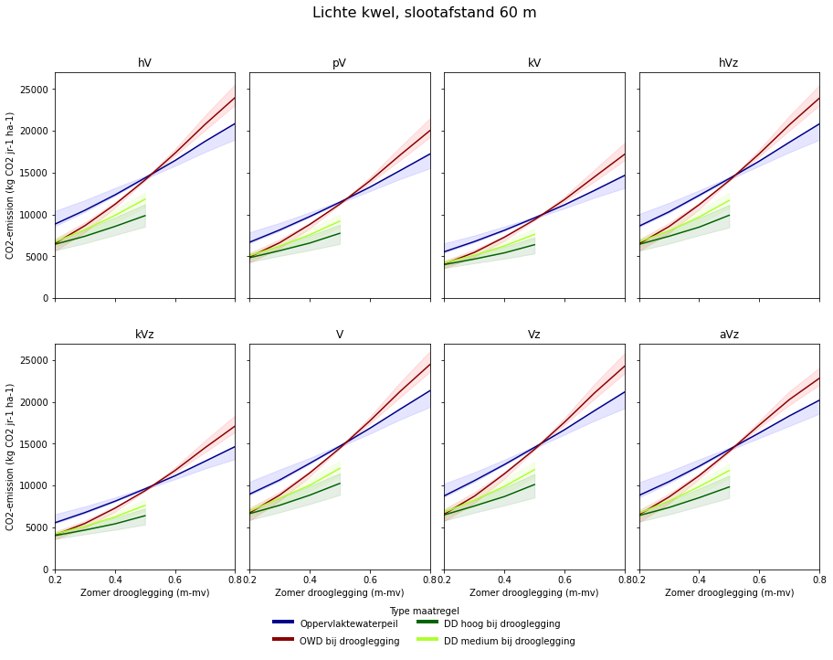
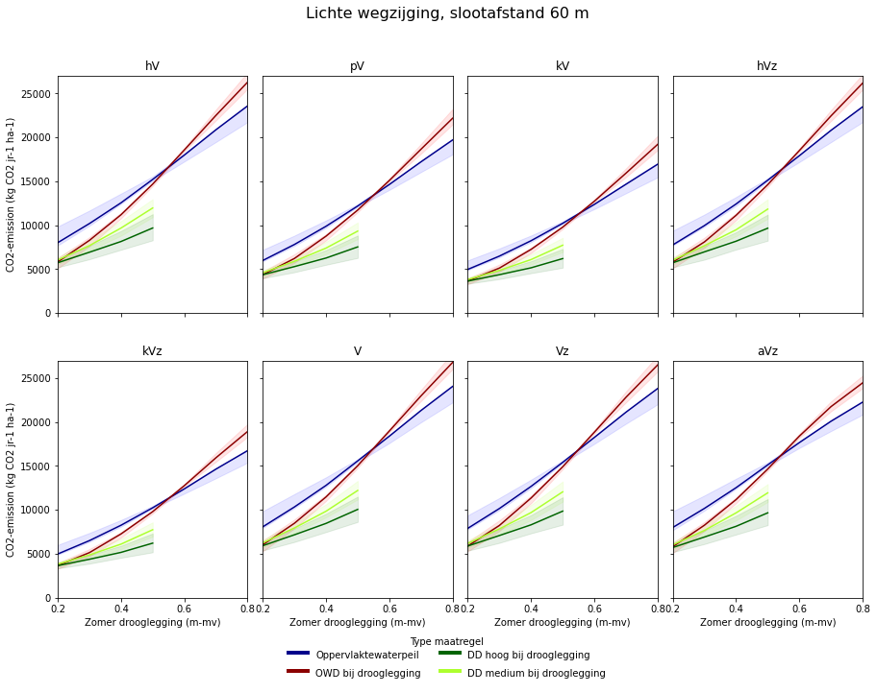

Voorbeeld uitwerking CO2-uitstoot perceel met slootafstand 80 m in Overijssel

